RD
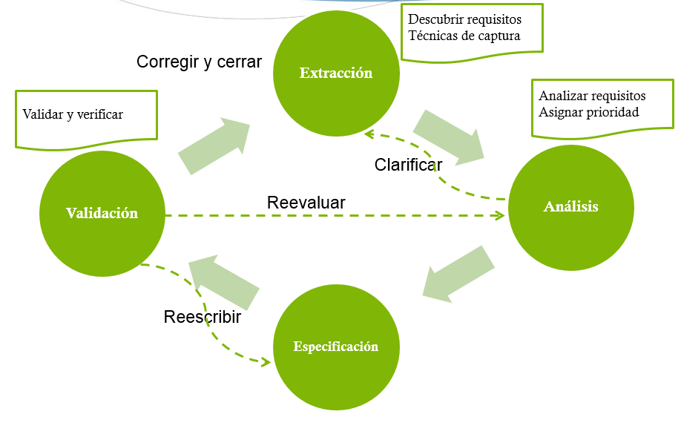
Propósito | El propósito del Desarrollo de Requisitos (RD) es educir, analizar y establecer los requisitos de cliente, de producto y de componente de producto.

Metas y Prácticas Específicas | SG 1 Desarrollar los requisitos de cliente.
 | SP 1.1 Educir las necesidades.
 | SP 1.2 Trasformar las necesidades de las partes interesadas en requisitos de cliente
 | SG 2 Desarrollar los requisitos de producto.
 | SP 2.1 Establecer los requisitos de producto y de componente de producto.
 | SP 2.2 Asignar los requisitos de componente de producto.
 | SP 2.3 Identificar los requisitos de interfaz.
 | SG 3 Analizar y validar los requisitos.
 | SP 3.1 Establecer los conceptos y los escenarios de operación.
 | SP 3.2 Establecer una definición de la funcionalidad y de los atributos de calidad requeridos.
 | SP 3.3 Analizar los requisitos.
 | SP 3.4 Analizar los requisitos para conseguir un equilibrio.
 | SP 3.5 Validar los requisitos.

Herramienta | Rational Team Concert

 | Proceso de Desarrollo de Requisitos

VER
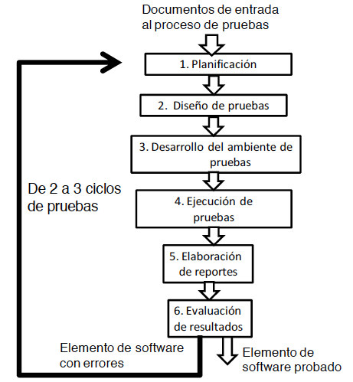
Propósito | El propósito de la Verificación (VER) es asegurar que los productos de trabajo seleccionados cumplen los requisitos especificados.

Metas y Prácticas Específicas | SG 1 Preparar la verificación.
 | SP 1.1 Seleccionar los productos de trabajo para la verificación.
 | SP 1.2 Establecer el entorno de verificación.
 | SP 1.3 Establecer los procedimientos y los criterios de verificación.
 | SG 2 Realizar las revisiones entre pares.
 | SP 2.1 Preparar las revisiones entre pares.
 | SP 2.2 Realizar las revisiones entre pares.
 | SP 2.3 Analizar los datos de las revisiones entre pares.
 | SG 3 Verificar los productos de trabajo seleccionados.
 | SP 3.1 Realizar la verificación.
 | SP 3.2 Analizar los resultados de la verificación.

Herramienta | TESTLINK

 | Procedimiento de Pruebas

RSKM
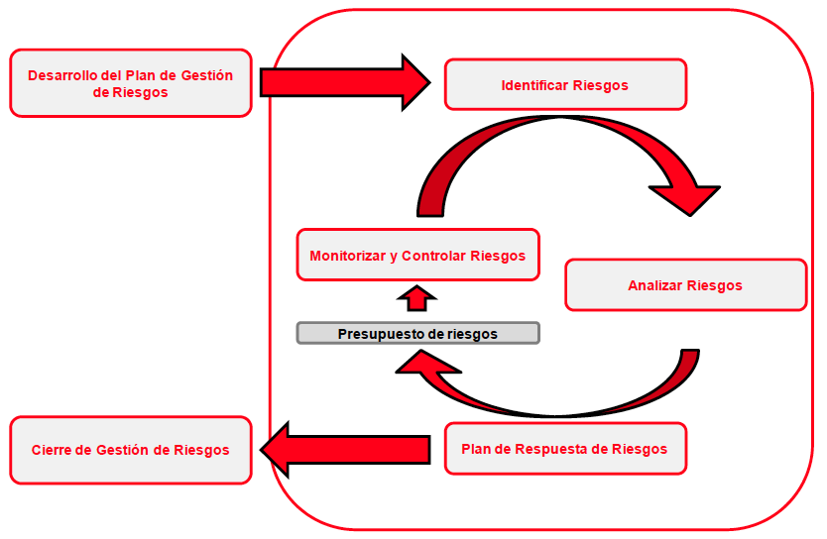
Propósito | Identificar problemas potenciales antes de que ocurran, para que las actividades de tratamiento de riesgos puedan planificarse e invocarse según sea necesario a lo largo de la vida del producto o del proyecto para mitigar los impactos adversos sobre la consecución de objetivos.

Metas y Prácticas Específicas | SG 1. Preparar la gestión de riesgos.
 | SP 1.1 Determinar las fuentes y las categorías de riesgos.
 | SP 1.2 Definir los parámetros de riesgos.
 | SP 1.3 Establecer una estrategia de gestión de riesgos.
 | SG 2 Identificar y analizar los riesgos.
 | SP 2.1 Identificar los riesgos.
 | SP 2.2 Evaluar, clasificar y priorizar los riesgos.
 | SG 3 Mitigar los riesgos.
 | SP 3.1 Desarrollar los planes de mitigación de riesgos.
 | SP 3.2 Implementar los planes de mitigación de riesgos.

Herramienta | ITM Platform

 | Procesos de la Gestión de Riesgos

